Sheet1
工人姓名 NAMA |  |  |  | KARNIDAH |  |  |  |  |  |  |  | 編號 KODE : | JICBR-0132
報到日 DAFTAR |  |  |  | 2025-11-20 |  |  |  |  | 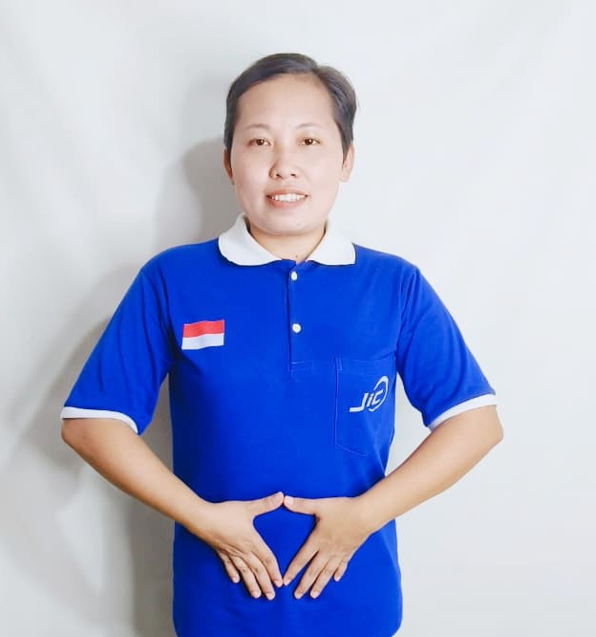
性別 KELAMIN |  |  |  | 女 PEREMPUAN
出生日TGL LAHIR |  |  |  | 1992-09-06
年齡 UMUR |  |  |  | 33
出生地TPT LAHIR |  |  |  | BREBES
身高TINGGI / 體重BERAT |  |  |  | 153 |  | 公分/ | 60 | 公斤
宗教 AGAMA |  |  |  | 回教 Islam
學歷 PENDIDIKAN |  |  |  | 國中 SMP
語言能力 BAHASA |  |  |  | 剛學 MULAI | 一點 DIKIT | 一般 BIASA | 可以 BAIK | 很好 BAGUS
國語 MANDARIN |  |  |  |  | V
英語INGGRIS |  |  |  |  |  | V
印尼語 INDO |  |  |  |  |  |  |  | V
婚姻狀況 STATUS NIKAH |  |  |  | 離婚 Cerai
配偶姓名/年齡 NAMA/UMUR
配偶工作 KERJAAN SUAMI
小孩人數 JUMLAH ANAK |  |  |  | 2
女孩和年齡 PUTRI / UMUR |  |  |  | 11TH. 3TH
男孩和年齡 PUTRA / UMUR

地址 ALAMAT |  |  |  | DESA PULOSARI RT005 RW003 KEC.BREBES KAB.BREBES JAWA TENGAH

國家地點 NEGARA |  |  | 工作期間 LAMA |  |  | 工作內容 PEKERJAAN YANG DILAKUKAN
印尼 | JAKARTA |  | 2022-2025 |  |  | JAGA KAKEK UMUR 65TH.BISA JALAN PELAN PELAN. BAWA KE KAMAR MANDI. BANTU SIAPKAN PERALATAN MANDI. GANTI BAJU. PIJIT. BAWA JALAN KE TAMAN. MALAM TIDUR SEKAMAR BEDA RANJANG. MALAM BANGUN 2-3X. DI RUMAH ADA 1 ANAK UMUR 4TH KADANG BANTU MANDIKAN ADA 4 ORANG DI RUMAH (KAKEK, TUAN, NYONYA, 1 ANAK KECIL) 照顾一位65岁的老爷爷。他走路比较慢。带他去洗手间。帮他准备洗漱用品。帮他换衣服。给他按摩。带他去公园散步。晚上和他睡在不同的床上。他晚上会醒来2-3次。家里还有一个4岁的孩子，有时会帮他洗澡。家里共有4个人（爷爷、先生、太太和一个小孩）。中国雇主。每天说英语。
家屬資料 DATA KELUARGA
父親姓名 NAMA AYAH |  |  |  | DAMUN |  |  |  | 年齡 UMUR |  | - | 父親工作 KERJAAN AYAH
母親姓名 NAMA IBU |  |  |  | RASTINI |  |  |  | 年齡 UMUR |  | 65 | 母親工作 KERJAAN IBU |  |  | 農夫
兄妹人數 TOTAL SAUDARA |  |  |  | 1 | 兄妹中你的排行是第… DIANTARA SAUDARA, URUTAN ANDA KE… |  |  |  |  |  |  |  |  |  | 2
兄弟/年齡 SDR LAKI / UMUR |  |  |  | 35 |  |  |  | 姐妹/年齡 SDR CEWEK / UMUR
1. 你是否可以吃豬肉 Apakah Anda boleh makan daging babi ?
2. 是否可以在工作時不用手機 Apakah saat jam kerja bisa tanpa pakai hp ?
3. 你是否會害怕狗 Apakah Anda takut pada anjing?
4. 你可以抱幾公斤 Anda kuat gendong berapa kg: |  |  |  |  |  |  |  |  |  |  |  | 60公斤
備註PS |  | CALON PEKERJA MIGRAN INDONESIA DARI CABANG BREBES

 | NAMA SPONSOR : PAK SAMSUL
 | NO HP
 | VAKSIN : 3X

